상품제안서
레빗 3IN1 크로스 OTG메모리 16~256G | 상품코드: S21249

 |  |  |  |  |  |  | 02-713-8555 | www.synergygift.co.kr
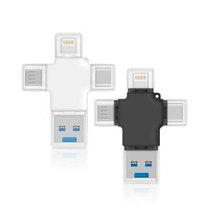

【상세/제작정보】

【인쇄/포장옵션】 | 풀칼라 / 포장지포장

【공급단가】 | 수량 | 50~ | 100~ | 500~ | 1,000~ | 2,000~
*VAT별도 | 32G | 20,450원 | 19,960원 | 19,140원 | 18,650원 | 18,160원
 | 64G | 26,130원 | 25,500원 | 24,460원 | 23,830원 | 23,200원
 | 128G | 36,360원 | 35,490원 | 34,030원 | 33,160원 | 32,290원
 | 256GB | 55,680원 | 54,340원 | 52,110원 | 50,780원 | 49,440원

【상품 URL】 | https://www.synergygift.co.kr:443/src/goods_detail.php?gdno=21249

